상품제안서
휴라이즈 스탠딩 레코드형 블루투스 스피커 HR-NT120 | 상품코드: F27851

 |  |  |  |  |  |  | 02-412-0044 | www.easy1.co.kr
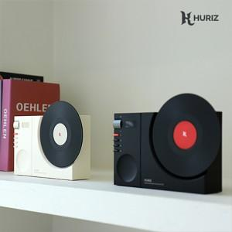

【상세/제작정보】

【인쇄/포장옵션】 | 레이저 / 포장지포장

【공급단가】 | 수량 | 20~ | 50~ | 100~ | 300~ | 500~
*VAT별도 | 단가 | 30,600원 | 30,090원 | 29,320원 | 28,810원 | 28,050원

【상품 URL】 | http://www.easy1.co.kr/src/goods_detail.php?gdno=27851

